Delvaux 1863
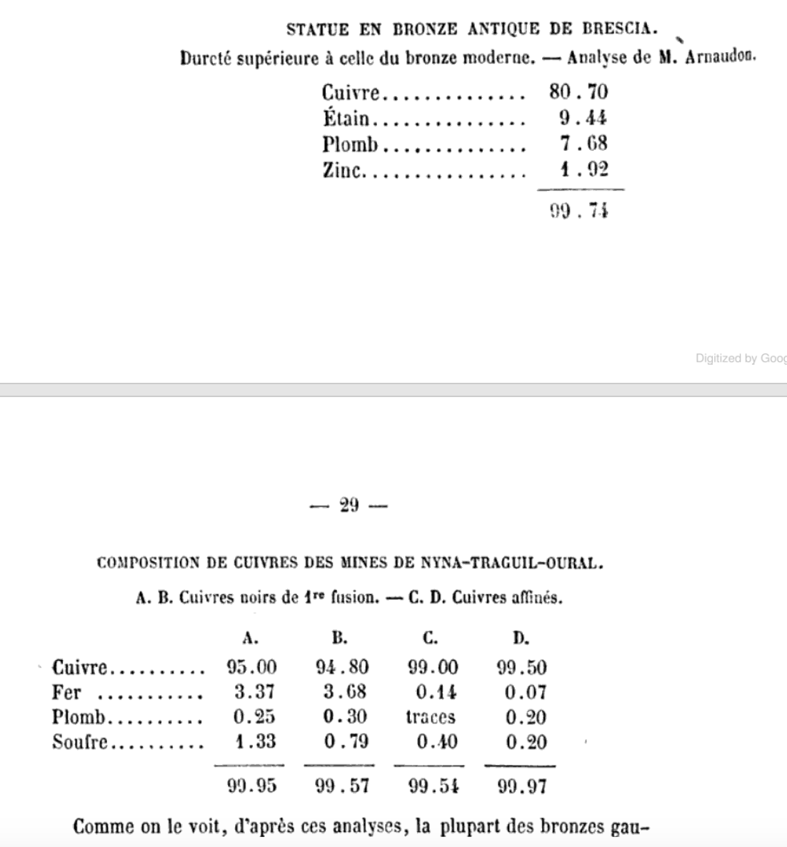
DELVAUX, G., “Analyses chimique.” Bulletin de la Société polymathique du Morbihan 1863, 26-30 (1863). (Appendix to Père Taslé, Le Trésor de Jean Guennégo Decouvert à Questembert, au mois de Mai 1863, pp. 8-30). (17 analyses, plus 11+ other analyses).
 |  | Cu | Sn | Pb | Fe | Ni, Co | Total
1 | Lance a douille. Tres cassant, tres oxydee | 85.87 | 9.58 | 1.73 | 0.2 | 0.03 | 97.41
2 | Celts a ailerons. Tres cassant | 85.5 | 12.39 | 1.52 |  |  | 99.41
3 | Fragments de celts a ailerons. Assez cassant | 86 | 11.72 | 2.12 |  |  | 99.84
4.1 | Fragments de celts a ailerons | 85 | 11.58 | 3.09 |  |  | 99.67
4.2 | Fragments de celts a ailerons | 84 | 13.8 | 1.77 |  |  | 99.57
5 | Fragment d'epee. Tres cassant | 85 | 10.54 | 3.82 |  |  | 99.36
6.1 | Instruments brises, a lame tranchante et munis d'un trou de suspension | 86 | 11.94 | 1.6 |  |  | 99.54
6.2 | Instruments brises, a lame tranchante et munis d'un trou de suspension | 86 | 11.34 | 1.4 |  |  | 98.74
7 | Lame de petite poignard. Tres cassante | 88 | 10.14 | 1.43 |  |  | 99.57
8 | Gouge a douille | 85 | 13.75 | 0.27 |  |  | 99.02
9 | Jets de bronze | 72 | 12.77 | 14.48 |  |  | 99.25
10 | Jets de bronze | 90 | 9.87 | 0.13 |  |  | 100
11 | Jets de bronze | 74.54 | 14.31 | 10.67 | 0.15 | 0.3 | 99.97
14 | Objet indetermine | 89 | 10.31 | 0.22 |  |  | 99.53
21 | Celt a douille carree, d'une autre origine que les precedents objets | 67.51 | 5 | 24.03 | 0.25 | 0.06 | 96.85

 |  | Cu | CuS | S | Sn, Pb, Zn, Ni
12 | Saumons de cuivre | 95 | 4.169 | 0.84 | tr |  | 99.169
13 | Saumons de cuivre | 96 | 3.57 | 0.72 | tr |  | 99.57

Composition de Divers Bronzes |  | Cu | Sn | Pb | Zn | Fe
A | Collier d'excentrique | 81.39 | 11.61 | 5.03 | 1.39 |  | 99.42
B | Coussinet de boite a graisse | 84.29 | 11.24 | 4.1 | 0.37 |  | 100
C | Tiroirs | 81.82 | 10.31 | 5.84 | 1.51 |  | 99.48
D | Coussinet de grosse tete de belle motrice | 83.23 | 12.5 | 3.61 | 0.37 |  | 99.71

 | Bronze employe au chemin de fer de Sarragosse | 84.02 | 15.12 | 0.8 |  |  | 99.94
 | Bronze employe par l'administration des phares | 87 | 9.72 | 3 |  | 0.46 | 100.18

Bibra 1869
 |  | Cu | Sn | Zn | Pb | Ag | Fe | Sb | As | Ni | Co | S | Analytiker | Sum | Source | Corrected against original

von BIBRA, E.F., “Die Bronzen und Kupferlegirung der alten und ältesten Völker, mit Rücksichtnahme auf jene der Neuzeit.” Ferdinand Enke, Erlangen (1869).

52. Römische münzen vor Christus.
1 | Republik | 87.7 | 7.02 | - | 4.06 | - | 1.02 | Spur | - | 0.2 | - | - | Bibra. | 100 |  |  | - | 18
2 | Republik | 84.64 | 8 | - | 6.33 | - | 0.73 | Spur | - | 0.3 | - | Spur | Bibra. | 100 |  |  | ? | 20 | Bibra. | 602
3 | Republik | 82.79 | 7.33 | - | 9.1 | - | 0.53 | - | - | 0.25 | - | - | Bibra. | 100 |  |  | A. Mitscherlich u. E. Schmidt. | 1 | Fellenberg. | 171
4 | Republik | 83.87 | 5.35 | 1.3 | 9.28 | - | 0.1 | - | - | 0.1 | - | - | Bibra. | 100 |  |  | A. Mitscherlich. | 1 | Philips. | 59
5 | Republik | 86.69 | 12.9 | - | Spur | - | Spur | Spur | - | 0.41 | Spur | - | Bibra. | 100 |  |  | Abel a. Field. | 8 | Göbel | 45
6 | Republik 200-100 BC | 84.68 | 5.57 | - | 8.81 | - | 0.94 | - | - | Spur | - | - | Bibra. | 100 |  |  | Ackerman. | 1 | Commaille. | 34
7 | Republik 200-100 BC | 82.01 | 5.55 | 2 | 10.23 | - | Spur | Spur | - | 0.21 | Spur | Spur | Bibra. | 100 |  |  | Arnaudon. | 1 | Rausch. | 27
8 | Republik 200-100 BC | 81.23 | 8.02 | - | 18.22 | - | 0.3 | Spur | Spur | 0.25 | - | - | Bibra. | 108.02 |  |  | Bailey. | 2 | Klaproth. | 22
9 | Republik 200-100 BC (false?) | 99.05 | 0.4 | - | 0.52 | - | 0.03 | Spur | - | Spur | - | - | Bibra. | 100 |  |  | Berlin. | 20 | ? | 20
10 | Republik. As 500 BC | 69.69 | 7.16 | - | 21.82 | - | 0.47 | - | - | Spur | 0.57 | Spur | Philips. | 99.71 | Phillips 1852. 1 |  | Berzelius. | 10 | Berlin. | 20
11 | Republik. Semis 500 BC | 62.04 | 7.66 | - | 29.32 | - | 0.18 | - | - | 0.19 | 0.23 | Spur | Philips. | 99.62 | Phillips 1852. 2 |  | Bibra. | 602 | - | 18
12 | Republik. Quadrans 500 BC | 72.22 | 7.17 | - | 19.56 | - | 0.4 | - | - | 0.2 | 0.28 | Spur | Philips. | 99.83 | Phillips 1852. 3 |  | Binko. | 1 | Mallet. | 14
13 | Pompey 53 BC | 74.17 | 8.47 | - | 16.15 | - | 0.28 | - | - | - | - | - | Philips. | 99.07 | Phillips 1852. 10 |  | Bischoff. | 1 | Girardin. | 14
14 | Familie der Atilier 45 BC | 68.69 | 4.86 | - | 25.43 | - | 0.11 | - | - | - | - | - | Philips. | 99.09 | Phillips 1852. 11 |  | Bley. | 1 | Stolba. | 11
15 | Julius Caeser und Augustus 42 BC | 79.13 | 8 | - | 12.8 | - | Spur | - | - | - | - | Spur | Philips. | 99.93 | Phillips 1852. 12 |  | Bobierre. | 9 | Berzelius. | 10
16 | Augustus and Agrippa 30 BC | 78.45 | 12.96 | - | 8.62 | - | Spur | - | - | - | - | Spur | Philips. | 100.03 | Phillips 1852. 13 |  | Bodemann. | 3 | Bobierre. | 9
17 | Famile der Casser 20 BC | 82.26 | - | 17.31 | - | - | 0.35 | - | - | - | - | Spur | Philips. | 99.92 | Phillips 1852. 14 |  | Braunschweiger. | 2 | Onnen. | 9
 |  |  |  |  |  |  |  |  |  |  |  |  |  |  |  |  | Buchner. | 1 | Abel a. Field. | 8
Römische Kaisermünzen. |  | Cu | Sn | Zn | Pb | Ag | Fe | Sb | As | Ni | Co | S |  |  |  |  | Church. | 4 | Pöpplein. | 8
18 | Augustus 30 BC - 14 AD | 92.57 | 1.05 | 5.15 | Spur | - | 1.03 | Spur | - | 0.2 | Spur | Spur | Bibra. | 100 |  |  | Commaille. | 34 | Hoffmamn | 7
19 | Augustus 30 BC - 14 AD | 87.05 | 0.72 | 11.8 | Spur | - | 0.43 | Spur | Spur | Spur | - | - | Bibra. | 100 |  |  | D'Arcet jun. | 2 | Moëssard. | 7
20 | Augustus 30 BC - 14 AD | 83.63 | 6.86 | 0.65 | 6.83 | 2 | 0.03 | - | - | Spur | - | Spur | Bibra. | 100 |  |  | D'Arcet. | 6 | D'Arcet. | 6
21 | Tiberius 14-37 AD | 96.61 | 0.3 | 2.46 | Spur | - | 0.03 | - | - | 0.6 | - | - | Bibra. | 100 |  |  | Davy. | 2 | Lill. | 6
22 | Tiberius 14-37 AD | 95.97 | 0.5 | 3.5 | Spur | - | 0.41 | Spur | - | 0.12 | - | - | Bibra. | 100.5 |  |  | Dizé. | 1 | Wilson. | 6
23 | Caligula 37-41 AD | 99.24 | 0.1 | - | 0.46 | - | 0.2 | - | - | Spur | - | - | Bibra. | 100 |  |  | Donovan. | 2 | M. Buchner. | 5
24 | Caligula 37-41 AD | 98.84 | 0.55 | - | Spur | - | 0.3 | Spur | - | 0.31 | Spur | Spur | Bibra. | 100 |  |  | E. Schmidt. | 1 | Santen u. Lisch. | 5
25 | Claudius 41-54 AD | 97.9 | 0.58 | 1.5 | Spur | - | 0.02 | Spur | - | Spur | Spur | - | Bibra. | 100 |  |  | Elsner. | 1 | Struve. | 5
26 | Claudius 41-54 AD | 97.57 | 1.35 | 0.58 | Spur | - | 0.07 | Spur | Spur | 0.43 | - | - | Bibra. | 100 |  |  | Eschka. | 1 | Church. | 4
27 | Claudius 41-54 AD | 77.44 | 0.3 | 21.5 | Spur | - | 0.32 | 0.2 | - | 0.24 | - | Spur | Bibra. | 100 |  |  | Fellenberg. | 171 | Hawranek. | 4
28 | Nero 54-68 AD | 98.48 | 0.33 | 0.66 | 0.07 | - | 0.27 | - | - | Spur | - | - | Bibra. | 99.81 |  |  | Finkener. | 2 | Künzel. | 4
29 | Nero 54-68 AD | 98.53 | 0.43 | - | Spur | - | 0.43 | 0.21 | Spur | 0.4 | - | - | Bibra. | 100 |  |  | Fleck. | 1 | Roux. | 4
30 | Vespasianus 60-79 AD | 99.53 | Spur | - | - | - | 0.27 | - | 0.2 | 0.2 | - | - | Bibra. | 100.2 |  |  | Forbes. | 1 | Bodemann. | 3
31 | Vespasianus 60-79 AD | 99.13 | 0.22 | - | Spur | - | Spur | 0.32 | - | 0.33 | - | Spur | Bibra. | 100 |  |  | Fr. Jahn. | 1 | Hampe. | 3
32 | Domitian 81-96 AD | 88.19 | 0.51 | 10.23 | 0.3 | - | 0.55 | - | - | 0.22 | Spur | Spur | Bibra. | 100 |  |  | Fresenius. | 1 | Bailey. | 2
33 | Domitian 81-96 AD | 99.05 | 0.53 | Spur | - | - | 0.1 | - | - | 0.32 | - | - | Bibra. | 100 |  |  | Genth. | 1 | Braunschweiger. | 2
34 | Domitian 81-96 AD | 86.3 | 0.52 | 12.94 | Spur | - | 0.14 | - | - | 0.1 | - | - | Bibra. | 100 |  |  | Girardin. | 9 | D'Arcet jun. | 2
35 | Nerva 96-98 AD | 96.51 | 0.42 | 2.35 | 0.62 | - | 0.1 | - | - | Spur | Spur | - | Bibra. | 100 |  |  | Göbel | 45 | Davy. | 2
36 | Trajanus 98-117 AD | 82.13 | 1.12 | 15.35 | Spur | - | 1 | Spur | - | 0.4 | - | Spur | Bibra. | 100 |  |  | Görgey. | 1 | Donovan. | 2
37 | Trajanus 98-117 AD | 83.95 | 2.22 | 12.42 | 0.3 | - | 0.39 | 0.22 | - | 0.5 | - | - | Bibra. | 100 |  |  | Gottlieb. | 2 | Finkener. | 2
38 | Trajanus 98-117 AD | 94.63 | 0.5 | 3.18 | 0.53 | - | 0.72 | Spur | Spur | 0.44 | - | - | Bibra. | 100 |  |  | Hampe. | 3 | Gottlieb. | 2
39 | 1-50 AD | 78.24 | 0.7 | 20.23 | 0.13 | - | 0.4 | - | - | 0.3 | - | Spur | Bibra. | 100 |  |  | Hawranek. | 4 | Hünefeld. u. Picht. | 2
40 | 1-50 AD | 97.94 | 1.38 | 0.68 | Spur | - | Spur | Spur | - | Spur | - | - | Bibra. | 100 |  |  | Heldt. | 1 | Kopp. | 2
41 | 1-50 AD | 90.76 | 3.22 | 5.12 | 0.7 | Spur | 0.13 | 0.27 | - | Spur | - | - | Bibra. | 100.2 |  |  | Heyl. | 1 | Liebich. | 2
42 | 1-50 AD | 90.87 | 1.09 | 0.69 | 6.64 | Spur | 0.41 | Spur | - | 0.3 | Spur | - | Bibra. | 100 |  |  | Hlasiwetz. | 1 | Pearson. | 2
43 | Hadrianus 117-138 AD | 91.24 | 0.32 | 7.14 | 0.44 | - | 0.52 | - | - | 0.34 | - | - | Bibra. | 100 |  |  | Hoffmann | 7 | Percy. | 2
44 | Hadrianus 117-138 AD | 97.62 | 0.73 | 0.63 | 0.3 | - | 0.32 | Spur | - | 0.3 | - | Spur | Bibra. | 99.9 |  |  | Hünefeld. u. Picht. | 2 | R. Wagner. | 2
45 | Hadrianus 117-138 AD | 88.5 | 1.27 | 9.05 | 0.3 | - | 0.35 | 0.1 | - | 0.43 | - | Spur | Bibra. | 100 |  |  | J. Girardin. | 5 | Rammelsberg. | 2
46 | Hadrianus 117-138 AD | 82.91 | 0.6 | 15.57 | 0.06 | - | 0.7 | 0.08 | - | 0.08 | - | - | Bibra. | 100 |  |  | Kampmann u. Stengel. | 1 | Reimann. | 2
47 | Hadrianus 117-138 AD | 82.35 | 0.43 | 16.84 | Spur | - | 0.38 | Spur | Spur | Spur | Spur | - | Bibra. | 100 |  |  | Klaproth. | 22 | Salvétat. | 2
...
 |  | Cu | Sn | Zn | Pb | Ag | Fe | Sb | As | Ni | Co | S | Analytiker | Sum | Source | Corrected against original
54 | Desgleichen. Versilbert. 18. Jahrh | 84.17 | 0.3 | 13.87 | 0.7 | Spur | 0.51 | Spur | - | 0.45 | - | - | Bibra. | 100
55 | Ring. 19.Jahrh. | 75.57 | 1.22 | 18.98 | 2.2 | - | 1.48 | 0.5 | - | 0.05 | - | - | Bibra. | 100
56 | Fingerhut. 19.Jahrh. | 84.99 | - | 13.88 | Spur | - | 0.97 | - | - | 0.16 | Spur | - | Bibra. | 100
57 | Fingerhut. 19.Jahrh. | 82.26 | 1.33 | 14.62 | 0.42 | - | 0.95 | 0.12 | - | 0.3 | - | - | Bibra. | 100
58 | Siegelstock. 19. Jahrh. | 75.88 | Spur | 22.06 | 0.93 | - | 0.83 | Spur | - | 0.3 | Spur | - | Bibra. | 100
59 | Griff einer Scheere. 19. Jahrh. | 95.54 | Spur | 4.66 | 0.1 | - | 0.5 | - | - | 0.2 | - | - | Bibra. | 101

Sn
 | 7.02
 | 8
 | 7.33
 | 5.35
 | 12.9
 | 5.57
 | 5.55
 | 8.02
 | 0.4
 | 7.16
 | 7.66
 | 7.17
 | 8.47
 | 4.86
 | 8
 | 12.96
 | 0
 | 0
 | 1.05
 | 0.72
 | 6.86
 | 0.3
 | 0.5
 | 0.1
 | 0.55
 | 0.58
 | 1.35
 | 0.3
 | 0.33
 | 0.43
 | 0
 | 0.22
 | 0.51
 | 0.53
 | 0.52
 | 0.42
 | 1.12
 | 2.22
 | 0.5
 | 0.7
 | 1.38
 | 3.22
 | 1.09
 | 0.32
 | 0.73
 | 1.27
 | 0.6
 | 0.43
 | 1.52
...
Zn
 | -
 | 29.52
 | 21.52
 | 21.69
 | 31.77
 | 17.69
 | 34.82
 | 27.11
 | 37.63
 | 17.47
 | 17.58
 | 20.84
 | 24.44
 | 10.74
 | 28.69
 | 25.9
 | 16.35
 | 13.58
 | 9.22
 | 17.92
 | 19.77
 | 28.5
 | 29.04
 | 24.05
 | 29.04
 | 28.07
 | 9.25
 | 15.4
 | 22.06
 | 18.69
 | 8.19
 | 14.99
 | 25.8
 | 11.47
 | 15.95
 | 20
 | 30.6
 | 26.89
 | 15.35
 | 20.46
 | 21.07
 | 14.85
 | 16.58
 | 18.07
 | 13.87
 | 18.98
 | 13.88
 | 14.62
 | 22.06
 | 4.66

Pb
 | 4.06
 | 6.33
 | 9.1
 | 9.28
 | 0
 | 8.81
 | 10.23
 | 18.22
 | 0.52
 | 21.82
 | 29.32
 | 19.56
 | 16.15
 | 25.43
 | 12.8
 | 8.62
 | 0
 | 0
 | 0
 | 0
 | 6.83
 | 0
 | 0
 | 0.46
 | 0
 | 0
 | 0
 | 0
 | 0.07
 | 0
 | 0
 | 0
 | 0.3
 | 0
 | 0
 | 0.62
 | 0
 | 0.3
 | 0.53
 | 0.13
 | 0
 | 0.7
 | 6.64
 | 0.44
 | 0.3
 | 0.3
 | 0.06
 | 0
 | 0.37
...

